Environment
名称 | 描述 | 参考 | 优先级
破碎平台 | 有破碎纹路的平台 玩家踩上后一定时间内消失 |  | 中
吊桥 | 一端是轴 镶有符文 可忽略吊桥绳 | 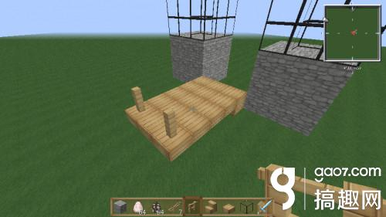 | 低
木板平台 | 镶有符文的木板平台 |  | 低
检查点 | 玩家重生点 激活/未激活 两种形态 | 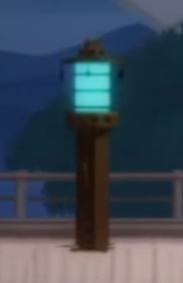 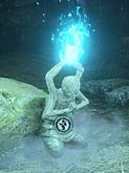 | 高
峭壁 | 悬崖的峭壁 垂直 |  | 高
机关暗器 | 标枪 |  | 中
暗器底座 | 切面 |  | 中
 |  |  | 低

